титул
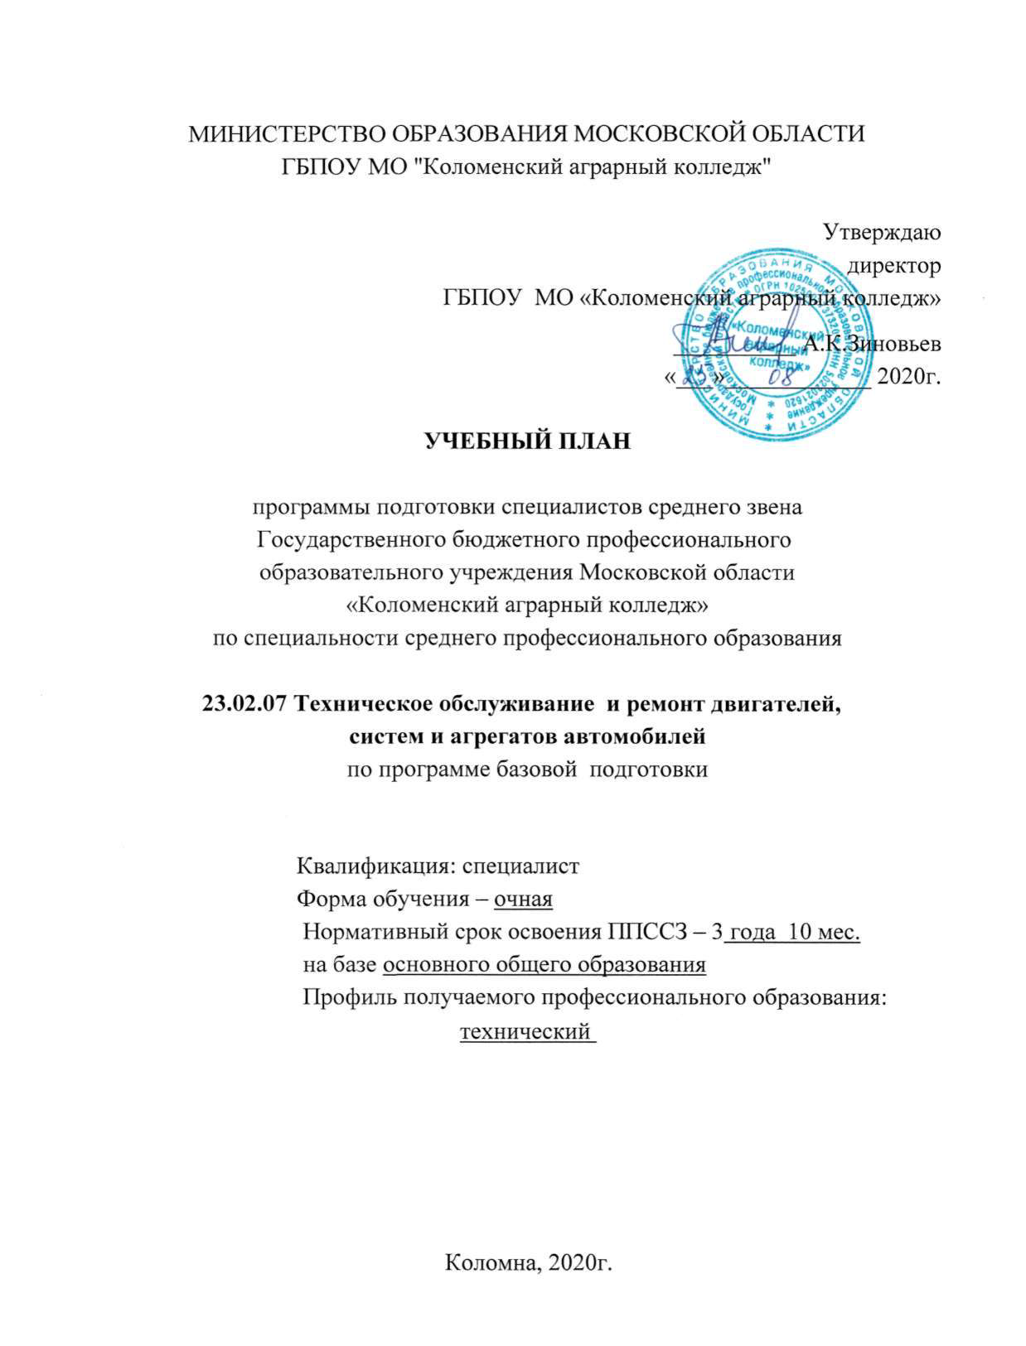
МИНИСТЕРСТВО ОБРАЗОВАНИЯ МОСКОВСКОЙ ОБЛАСТИ
ГБПОУ МО "Коломенский аграрный колледж"

Утверждаю
директор
ГБПОУ МО «Коломенский аграрный колледж»
__________ А.К.Зиновьев
«___»____________ 2020г.

УЧЕБНЫЙ ПЛАН

программы подготовки специалистов среднего звена
Государственного бюджетного профессионального
образовательного учреждения Московской области
«Коломенский аграрный колледж»
по специальности среднего профессионального образования

23.02.07 Техническое обслуживание и ремонт двигателей,
систем и агрегатов автомобилей
по программе базовой подготовки

Квалификация: специалист
Форма обучения – очная
Нормативный срок освоения ППССЗ – 3 года 10 мес.
на базе основного общего образования
Профиль получаемого профессионального образования:
технический

Коломна, 2020г.

